Инструкция
Инструкция по заполнению таблиц мониторинга ПС-ШЭ-МО школьного этапа Всероссийских спортивных соревнований школьников «Президентские состязания»
Для обобщения информации о проведении школьного этапа соревнований "Президентские состязания" в субъекте Российской Федерации, необходимо заполнить таблицы – мониторинг ПС-ШЭ-МО.
1. Скачайте на компьютер присланные Вам таблицы от муниципальных образований Формы ПС-ШЭ-2.
2. Откройте поочередно все присланные отчеты и внесите данные по всем муниципальным образованиям в мониторинг ПС-ШЭ-МО (далее Мониторинг).
Внимание! Полностью заполните одно муниципальное образование (вкладку «город» и вкладку «село»), потом переходите к следующему муниципальному образованию.
3. Используйте следующий алгоритм действий:
- Выберите вкладку внизу «город» (для общеобразовательных организаций, находящихся в городских поселениях) или «село» (для общеобразовательных организаций, находящихся в сельской местности)
- Скопируйте данные столбцов В, C, D в Форме ПС-ШЭ-2 и вставьте в соответствующие столбцы Формы – Мониторинг
- Скопируйте данные столбцов F, G, H в Форме ПС-ШЭ-2 и вставьте в соответствующие столбцы Форму – Мониторинг
- Скопируйте данные столбцов J, K, L в Форме ПС-ШЭ-2 и вставьте в соответствующие столбцы Форму – Мониторинг
Внимание!
· Выбирайте режим специальной вставки:
· Данные по общеобразовательным организациям городских поселений вносятся только во вкладку «город»;
· Данные по общеобразовательным организациям в сельской местности вносятся только во вкладку «село»;
· Будьте внимательны при заполнении вкладки «село»;
· Наименование муниципального образования во вкладке «село» встанет автоматически после заполнения вкладки «город».
Внимание! Вкладка «общее» не заполняется, она формируется автоматически.
4. В верхней и нижней строках таблицы автоматически формируется итоговый показатель.
5. Скопируйте данные в верхней или нижней строке и вставьте через режим специальной вставки в соответствующие столбцы Формы ПС-ШЭ-3 (копируем только столбцы зеленого цвета).
Режим специальной вставки:
· Выделите ячейку, в которую хотите вставить данные;
· Нажмите правую кнопку «мышки», выберите вставку с числовыми данными «123»;
· Скопированные Вами данные встанут в таблицу без изменений.
6. Заполненную таблицу Формы ПС-ШЭ-3 отправьте ответственному в ФГБУ «ФЦОЦОФВ» на адрес электронной почты: fcomofv@mail.ru до 30 апреля 2020 года.
Пример копирования и вставки данных представлен ниже:
1. Копирование из формы ПС-ШЭ-2
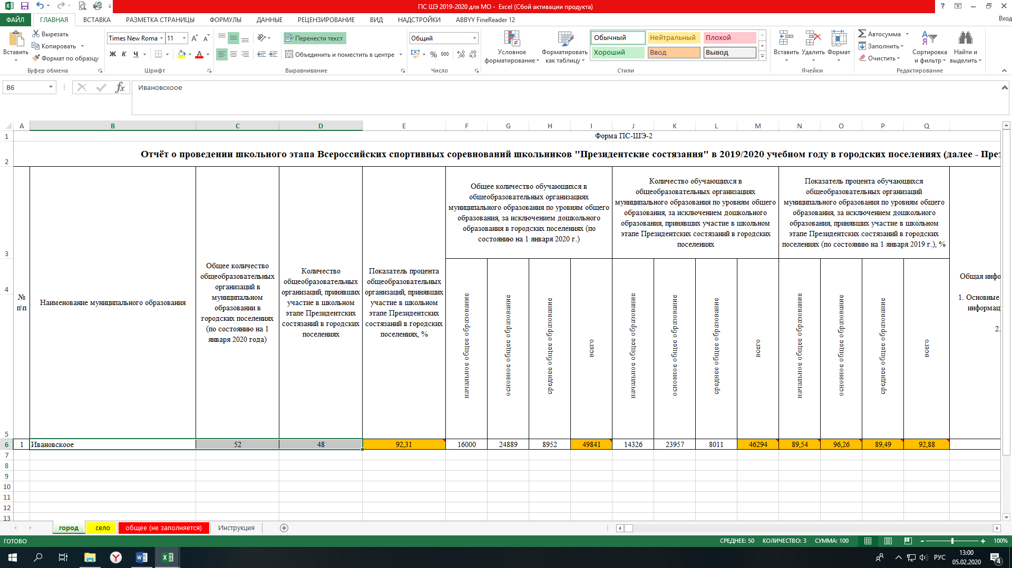
2. Выбор вставки в Форме мониторинга ПС-ШЭ-МО
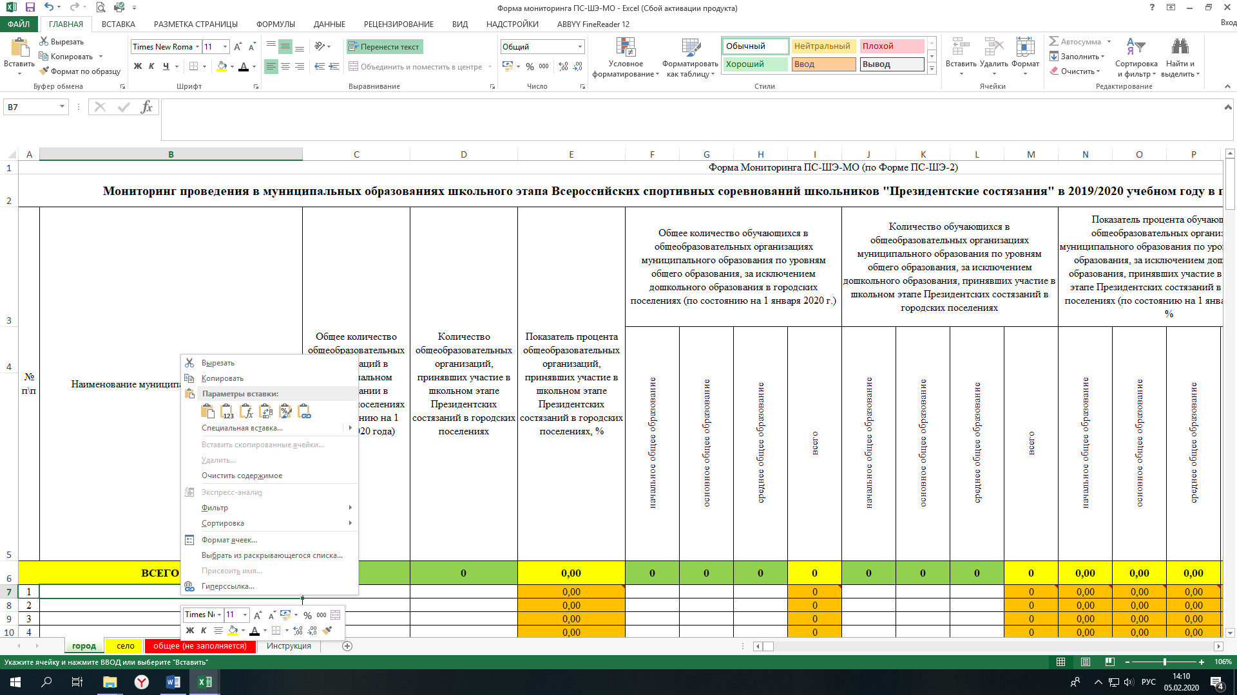
3. Вставка данных в Форму мониторинга ПС-ШЭ-МО
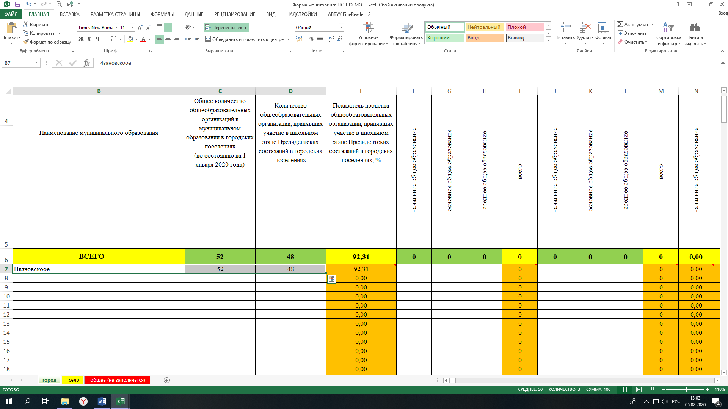
Детально рассмотреть рисунки можно, увеличив масштаб страницы в правом нижнем углу.

